regressão multi
Exemplo para três categorias no y:

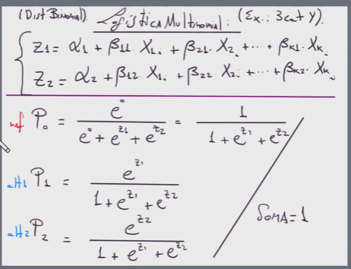
 |  | 1
 |  | 1.5
 |  | 2
 |  | 2.5
 |  | 3
 |  | 3.5
 |  | 4
 |  | 4.5
 |  | 5

O número de logitos é examente a quantidade de categorias na variável dependente menos um

O que o algoritmo faz é escolher dadas N categorias de predição qual delas apresenta maior probabilidade de ocorrer

 | 8 logitos com um alfa e 32 betas

regressao ordinal
